修改
宁波品秀美容科技有限公司 宁波高新区江南路1528号高新科技广场2号楼10楼 电话：0574-27889688 传真：0574-27889655 sales@hair-brushes.com lucky@jsiu.com
订单
供货商： | 宁波瑾秀制刷科技有限公司 |  |  |  | 订单号 | AMCB-black
电话： | 电话: +86-574-27889688 传真: +86-574-27889677 |  |  |  | 日期 | 2025年09月03日
联系人： | 李万祥 |  |  |  | 订单安排人 | 孙诚昱
产品编号 | 产品图片 | 描述 | 数量/个 | 单价 | 金额 | 包装方式
AMCB-black | 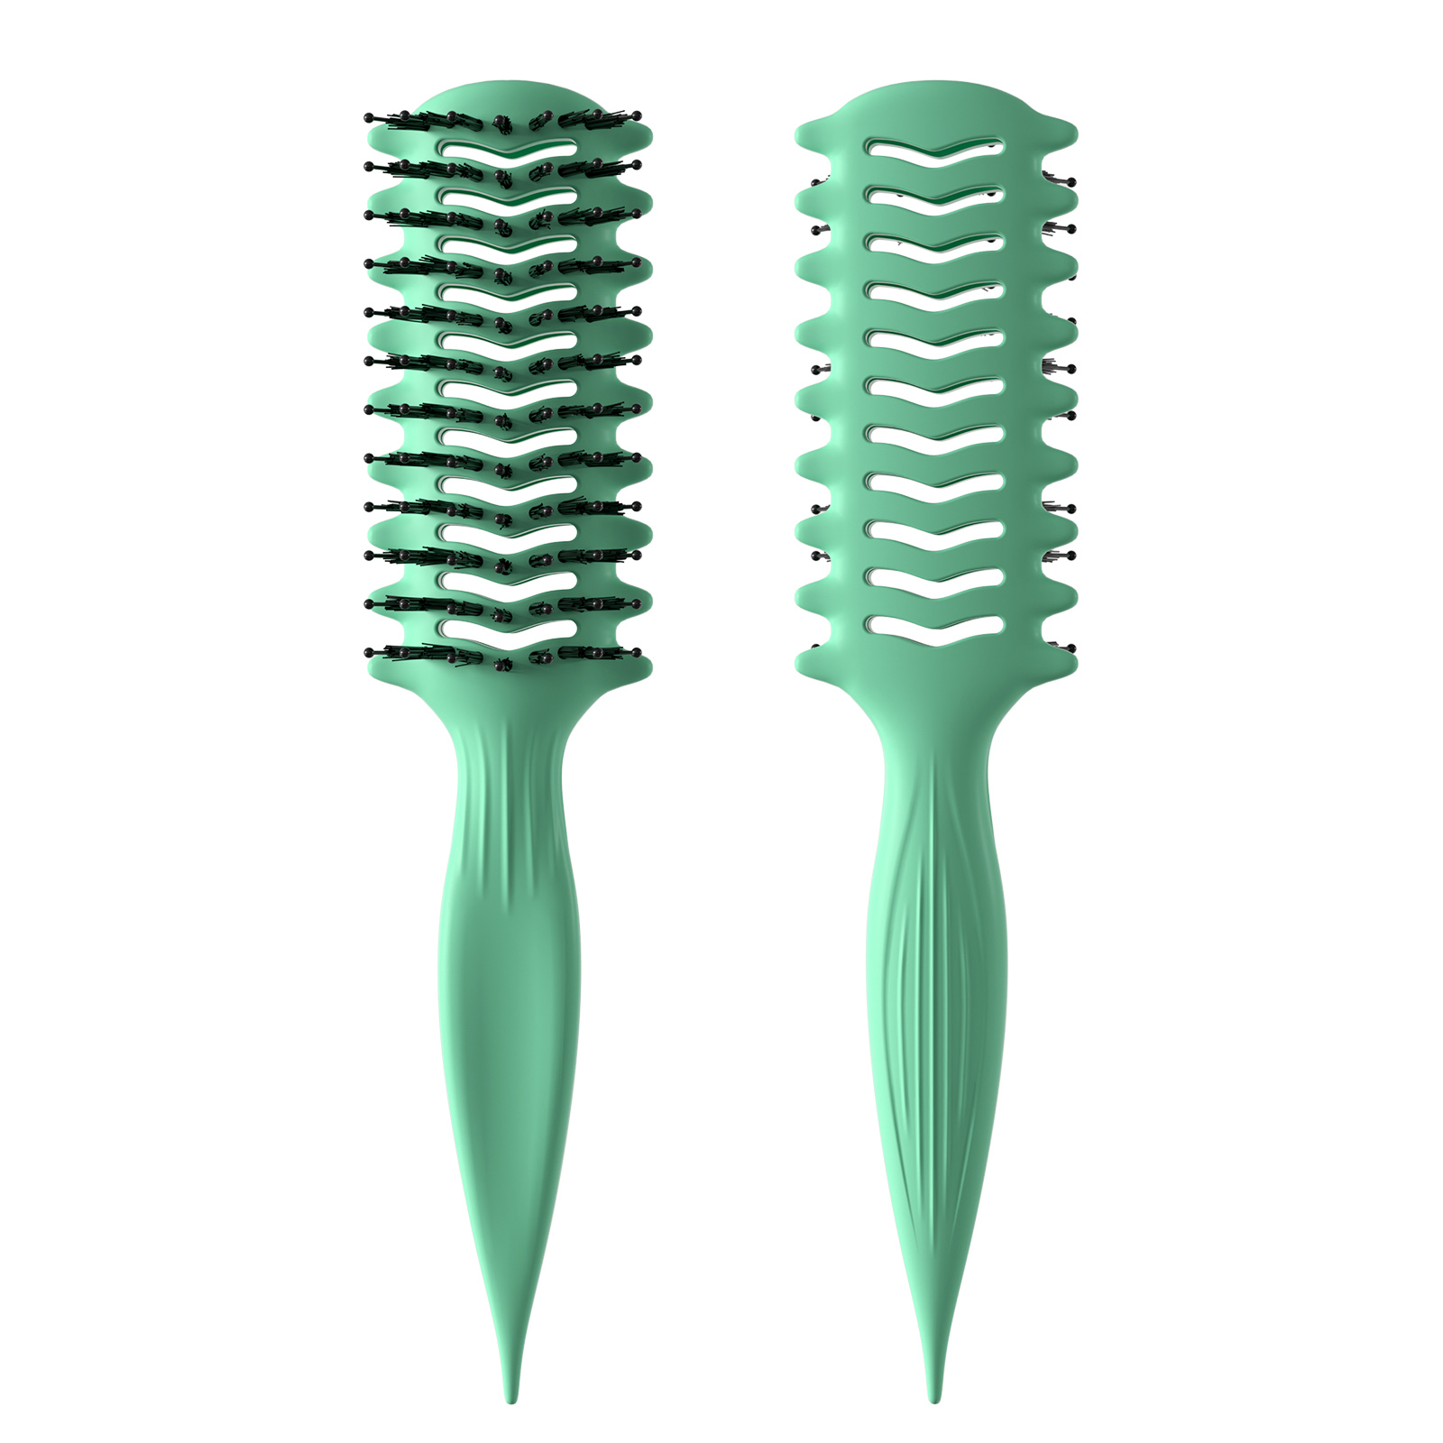 | 黑色2.0cm长0.8粗黑色尼龙针（同手梳）黑色染头+黑色1.2cm长0.3粗黑色尼龙毛。，手柄571U透明弹性漆 包装方式：纸盒包装，包装背面贴fba不干胶，注意单箱不要超过100个 | 0PCS | ¥5.60

 | 以上价格含税运含包装
进仓地址： | 宁波江南路1528号高新科技广场10-26
付款方式: | 含税含运含进仓 |  |  |  | 色卡 | Logo
交货时间: | 2025年10月18日
箱规:
产前确认样:
出货样:
注意事项:

 | 宁波品秀美容科技有限公司 |  |  | 宁波瑾秀制刷科技有限公司
 | ---------------------- |  |  | ----------------------

